仕様書
■各参照ページリスト（ハイパーリンク）
各ページ | 項目.1 | 項目.2 | 項目.3 | 項目.4 | 項目.5

 |  | 同じマークは２枚固定。

■キャラクター（敵、味方）関連

 | ・キャラクターについて
 |  | 1、NO（ナンバー）
 |  | 「1」～「13」のナンバーを持つキャラクターがいる。

～

 |  | 2.HP（体力）
 |  | 体力は全キャラ「10」
 |  | 100％＝「10」

 |  | 3.AP（攻撃力）
 |  | 攻撃力は全キャラ「1」

 |  | 4.RP（速力）
 |  | 全速力が「100％」とした場合、止まるは「0％」

 |  | No,「1」～「3」は「100％」
 |  | No、「4」～「6」は「60％」
 |  | No,「7」～「9」は「30％」
 |  | 変更の可能性あり。（数字ごとに徐々にスピードが変化する。）

3
9
 |  | 5.RT（リキャストタイム）
 |  | リキャストタイムは、No「１」にリキャストタイムは「1」秒
 |  | 例ｎ＝No
 |  | No「ｎ」はリキャストタイム「ｎ」秒

 | ・プレイ中の表示内容（UI）
 |  | 単体表示の場合 |  |  |  |  | チームの場合
 |  | 1.体力

 |  | 3.NO（ナンバー）
 |  | 吹き出しは常に出す。
 |  | チームになれば合計を出す。

 |  | 4.サークル（攻撃範囲・チームカラー）

 | ・基本サークルについて

 |  | 1.攻撃範囲
 |  | 単体サークルの場合 |  |  | チームサークルの場合

 |  |  |  |  |  |  |  |  | 重なった線は消えます。

 |  |  | 攻撃範囲の広さ |  |  | チームでの攻撃範囲は、倍になる。

 |  | 2.チームカラー
 |  | サークルのカラーがチームカラーになる。

VS

赤チーム
青チーム

 | ・ハッピーセットについて

 | ・操作方法について

 | ・キャラクターデザインについて

 |  | 数字の強さや弱さの違いを出す部分は、
 |  | 「胴体」「装備」を、色や柄を変化させる。

 |  | 合計9までのカード

 |  | 「胴体」は、
 |  | 基本は、白色

 |  | 「帽子・盾・ナイフ・フォーク」は、
 |  | 金3枚＞銀3枚＞銅3枚

 | ・チームについて（概要）
 |  | １チームに対して合計7体
 |  | 2チームに分かれて対戦。

VS

 | ・AIについて

 | ・基本戦闘について
 |  | 1.戦闘方法

 |  | 2.戦闘の仕組み
 |  | キャラクター同士の数値差の分だけ攻撃力がプラスされる。
 |  | 例1 |  |  |  |  |  | 例2

 | ・チーム戦闘について

 | ・カメラについて
 |  | プレイ画面は常にハーフトップビュー
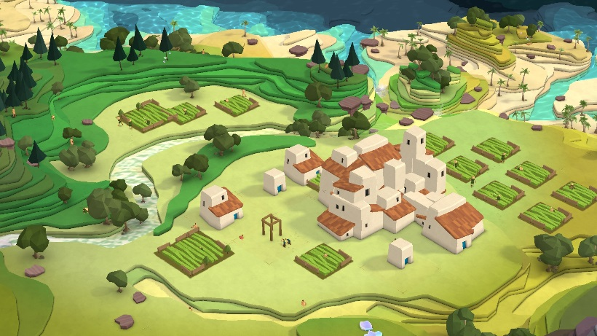

 | ・敵について
 | なし

■マップ関連
 | 時間制限と勝ち取ったエリアの数
 | 奪い取れる
 | シャッフルシステム
 | ある一定時間経つと、エリアの位置が変わる。

